상품제안서
소유 샤워키트(바디워시+샴푸+페이셜워시) | 상품코드: S44827

 |  |  |  |  |  |  | 02-713-8555 | www.synergygift.co.kr
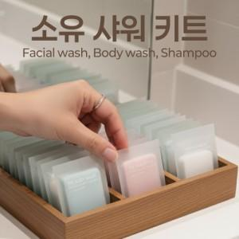

【상세/제작정보】

【인쇄/포장옵션】 | 실크, 스티커 / 포장불가능

【공급단가】 | 수량 | 100~ | 300~ | 1,000~ | 3,000~ | 10,000~
*VAT별도 | 단가 | 1,430원 | 1,350원 | 1,280원 | 1,250원 | 1,230원

【상품 URL】 | https://www.synergygift.co.kr:443/src/goods_detail.php?gdno=44827

